요구사항분석
* Height Sensor <-> 보드 RS485 통신
* 프로토콜은 "센서 통신 프로토콜" 시트 참조
* PC로 데이터 전송 시 프로토콜 내용 그대로 UDP 이용하여 PC에게 전달.
* 보드 (UDP Server) <-> PC (UDP Client)
* PC(C#)과 통신 시에는 UDP(Server)
IP : XXX.XXX.XXX.XXX (미정)
* 프로토콜은 "센서 통신 프로토콜" 시트 참조

4CH Height Sensor
RS485
보드1
(HMI)
Server
Client
PC(C#)
RS232
PLC
UDP

UDP
4CH Height Sensor
보드2
(HMI)
Server
RS485

???
근접
신호
Sensor
보드3
(???)
???

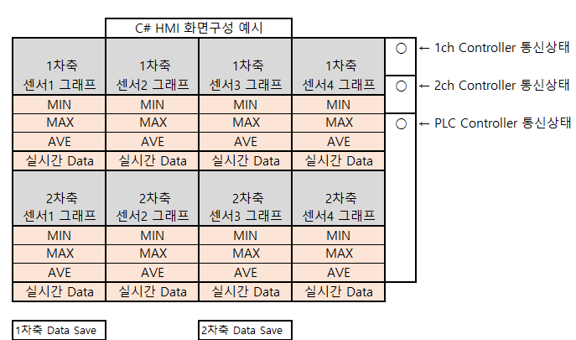
* PC ( C# ) 기능
 | * 4CH Height Sensor의 Min, Max, 평균 값을 실시간으로 계산 한다.
 | * 계산 주기는 보드(HMI)에서 전송하는 주기에 따른다.
 | * 체널은 4체널로 고정이다.
 | * 그래프의 Tick Count는 사용자 설정 가능하다. ( 100회 ~ 10000회 )
 | * 근접 신호 센서 표시 가능 하다.
 | * UI 크기 ( 1920x1080 )

 | * START 버튼 누른 후 - STOP 버튼 누르면 자동으로 데이터 SAVE 한다.
 | * Save 진행 시 1차축, 2차축 구분하여 2개의 파일로 저장 한다.

